13
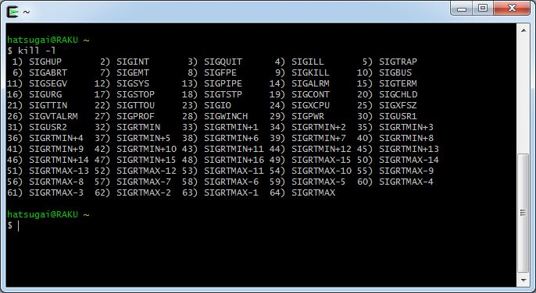

16
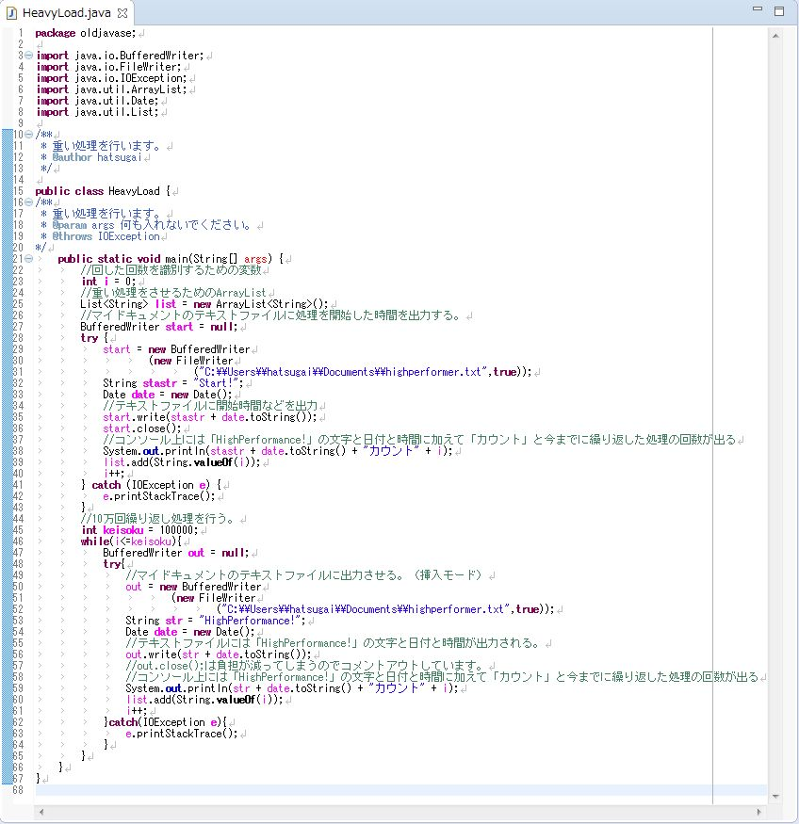
Full GCを使うプログラムの実行結果の時間
 | 方式 | 処理時間（秒）
 | シリアル | 32
 | パラレル | 50
 | CMS | 35
 | G1GC | 47

Full GCを使うプログラムのソースコード

17
プログラムのソースコード（送信側）
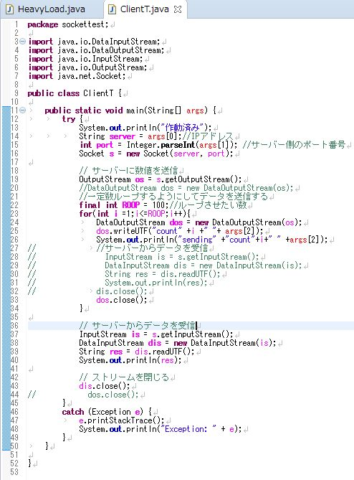

プログラムのソースコード（受信側）
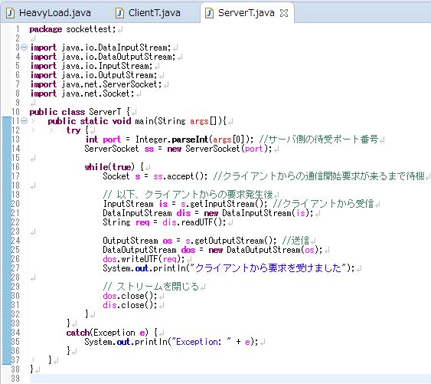

結果（キャプチャをしていないので概要のみです。受信側ではエラーメッセージは出ていませんでした。）
 | コンソール上には１００まで送信できたと表示された。
 | 受信するとき１０ぐらいのところでエラーが出てしまった。
 | SocketExceptionが反応し、socket closedというエラーメッセージが出ました。

